Coverpage
HƯỚNG DẪN B
MẪU KẾ HOẠCH QUẢN LÝ
Phiên bản 1
 | Phần ghi chú miễn trừ trách nhiệm dịch thuật
 | Nếu có bất cứ thắc mắc nào liên quan đến tính chính xác của thông tin được đề cập trong bản dịch này, vui lòng tham khảo từ bản tiếng Anh chính thức. Mọi thông tin sai lệch hoặc khác biệt trong bản dịch đều không mang tính ràng buộc và không có hiệu lực cho mục đích thanh tra hoặc cấp chứng nhận.


 | Bạn cần biết thêm thông tin?
 | Để biết thêm thông tin về Rainforest Alliance, hãy truy cập www.rainforest-alliance.org hoặc liên hệ info@ra.org

 | Tên tài liệu: |  | Mã tài liệu: | Phiên bản:
 | Hướng dẫn B: Mẫu Kế hoạch Quản lý |  | SA-G-SD-3-V1 | 1
 | Ngày xuất bản đầu tiên: | Ngày hiệu chỉnh: | Hiệu lực từ: | Ngày hết hạn:
 | 28 tháng 2 năm 2021 | Không áp dụng (N/A) | 28 tháng 2 năm 2021 | Cho tới khi có thông báo kế tiếp
 | Developed by: |  | Approved by:
 | Phòng Tiêu chuẩn và Đảm bảo chất lượng của Rainforest Alliance |  | Giám đốc phòng Tiêu chuẩn và Đảm bảo chất lượng
 | Linked to:
 | SA-S-SD-1-V1.1 Bộ Tiêu chuẩn Nông nghiệp Bền vững 2020 của Rainforest Alliance, Các yêu cầu đối với trang trại (1.1.2, 1.3.2, 1.3.3, 1.3.4, 1.6.2, 1.6.3, 3.3.1, 4.4.2, 5.1.2, 5.1.4, 5.1.5, 5.6.1, 6.1.3, 6.1.4) SA-S-SD-3-V1.1 Phụ lục 2: Công cụ Đánh giá Năng lực Quản lý của Rainforest Alliance SA-S-SD-4-V1.1 Phụ lục 3: Công cụ Đánh giá Rủi ro của Rainforest Alliance SA-S-SD-5-V1.1 Phụ lục 4: Quy trình Khắc phục của Rainforest Alliance

 | Thay thế cho:
 | Không áp dụng
 | Áp dụng cho:
 | Các Đơn vị Sở hữu chứng nhận Trang trại
 | Quốc gia/Khu vực:
 | Tất cả
 | Cây trồng: |  | Loại chứng nhận:
© 2021 Rainforest Alliance. All rights reserved. | Tất cả các loại cây trồng trong phạm vi của hệ thống chứng nhận Rainforest Alliance; vui lòng xem Quy tắc chứng nhận. |  | Chứng nhận Trang trại

SA-G-SD-3-V1

Guidance
Về hướng dẫn này Trong bản hướng dẫn này bạn sẽ tìm thấy các thông tin về: • Sử dụng Kế hoạch Quản lý, • Nội dung Kế hoạch quản lý, • Khi nào thì Kế hoạch Quản lý cần được cập nhật, • Cách thức lập Kế hoạch Quản lý hữu ích hơn. Mẫu Kế hoạch Quản lý (tùy chọn, không bắt buộc) được cung cấp (worksheet 2) và một ví dụ ngắn gọn về cách sử dụng mẫu cũng được nêu ở worksheet 3. Kế hoạch Quản lý Kế hoạch Quản lý là gì? Một kế hoạch chi tiết được lập bởi ban quản lý trang trại hoặc ban quản lý nhóm, trong đó đặt ra các mục tiêu mà đơn vị sở hữu chứng nhận cần đạt được phù hợp với các yêu cầu của tiêu chuẩn và bất kỳ mục tiêu nào khác nhằm cải tiến việc thực hiện của trang trại. Kế hoạch Quản lý bao gồm các hoạt động cần thiết để đạt được từng mục tiêu đặt ra. Các hoạt động này được viết ra chi tiết (bao gồm những thông tin như: nhóm mục tiêu, thời gian, tần suất thực hiện, người chịu trách nhiệm và hiện trạng). Sử dụng Kế hoạch Quản lý để làm gì? Bằng việc mô tả tổng quan về các mục tiêu và các hoạt động chi tiết để đạt được những mục tiêu này, Kế hoạch Quản lý hỗ trợ ban quản lý đặt ra mục tiêu, lập kế hoạch thực hiện và đạt được các mục tiêu của mình. Nội dung nào cần được nêu trong Kế hoạch quản lý? Kế hoạch quản lý cần bao gồm các nội dung tối thiểu như: mục tiêu và hoạt động theo như dưới đây (nếu có thể áp dụng được cho đơn vị sở hữu chứng nhận): · Đánh giá Rủi ro Trang trại (1.3.1, Phụ lục 3) · Tự đánh giá (1.4.4) · Công cụ Đánh giá Năng lực Quản lý (1.1.1, Phụ lục/Annex 2) · Thanh tra nội bộ (1.4.1) · Quy trình khắc phục hậu quả (5.1.4, Phụ lục/Annex 4) · Ma trận quản lý Đất (4.4.2, tài liệu Hướng dẫn K) · Phân tích rủi ro về sức khỏe nghề nghiệp và an toàn (5.6.1) · Các lỗi không phù hợp/không tuân thủ từ đợt thanh tra đánh giá trước đó Các hoạt động được liệt kê trong Kế hoạch Quản lý bao gồm nhưng không chỉ giới hạn ở các hành động giảm nhẹ, hành động khắc phục hậu quả, việc cung cấp dịch vụ cho các thành viên nhóm/công nhân - ví dụ như đào tạ | Biểu mẫu Biểu mẫu trong worksheet 2 có thể được ban quản lý (BQL) trang trại hoặc BQL nhóm sử dụng (không bắt buộc) và có thể chỉnh sửa để đáp ứng nhu cầu lập kế hoạch của trang trại hoặc nhóm. Ví dụ ngắn/tóm tắt Ví dụ ngắn gọn ở worksheet 3 cho thấy biểu mẫu được sử dụng như thế nào. Ví dụ này cho thấy cách sắp xếp, bố trí các chủ đề và các điểm cải tiến được chuyển thành mục tiêu và hành động như thế nào. Nó cũng cho thấy các nội dung chi tiết hơn ở phần hoạt động được thể hiện như thế nào. Xin lưu ý là, Ví dụ Ngắn (Short Example) không phải là một ví dụ đầy đủ về một Kế hoạch Quản lý cần có nhũng nội dung gì, vì nó không bao gồm tất cả các chủ đề cũng như mục tiêu hoặc các hành động/hoạt động tương ứng mà cần có trong Kế hoạch Quản lý theo như Tiêu chuẩn. | Thước đo thông minh bắt buộc

 |  | Quản lý

 |  | 1.1.2 Quản lý nhóm cải thiện năng lực quản lý của mình và đưa các hành động vào kế hoạch quản lý.

 |  | 1.6.3 Từ năm 1 trở đi, ủy ban/cá nhân phụ trách: • Thực hiện Công cụ Đánh giá Rủi ro Trang trại chuyên sâu về giới và thực hiện lại ít nhất ba năm một lần. • Ưu tiên ít nhất ba chỉ số từ Công cụ Đánh giá Rủi ro Trang trại chuyên sâu về giới với các biện pháp giảm thiểu tương ứng • Kết hợp các biện pháp giảm thiểu được ưu tiên trong Kế hoạch quản lý • Thực hiện, giám sát và báo cáo hàng năm cho ban quản lý về các biện pháp giảm thiểu và các chỉ số

 | Các yêu cầu Tiêu chuẩn đối với Kế hoạch Quản lý

 | Các yêu cầu Cốt lõi | Cải tiến bắt buộc

 | Ban Quản lý | Xã hội
 | 1.3.2 Ban quản lý lập Kế hoạch Quản lý bao gồm các mục tiêu và hoạt động dựa trên Đánh giá Rủi ro Trang trại (1.3.1) và tự đánh giá (1.4.4). Riêng đối với các nhóm, Kế hoạch Quản lý còn dựa trên Công cụ Đánh giá Năng lực Quản lý (1.1.1) và thanh tra nội bộ (1.4.1) nữa. Kế hoạch Quản lý được cập nhật hàng năm. | 5.1.5 Trong năm đầu tiên được cấp chứng nhận, người đại diện/ủy ban quản lý: • Áp dụng đánh giá và xử lý việc Đánh giá Rủi ro Trang trại chuyên sâu • Đưa các biện pháp giảm thiểu tương ứng vào Kế hoạch quản lý (1.3.2) • Thực hiện các biện pháp này. Công tác đánh giá và xử lý việc Đánh giá Rủi ro Trang trại chuyên sâu được thực hiện lặp lại ít nhất ba năm một lần.

 | 1.3.3 Ban quản lý cung cấp dịch vụ cho các thành viên nhóm dựa trên Kế hoạch Quản lý. Các dịch vụ có thể bao gồm tập huấn, hỗ trợ kỹ thuật, hỗ trợ ghi chép hồ sơ sổ sách, tiếp cận các nguồn vật tư đầu vào (ví dụ như: cây giống), các hoạt động nâng cao nhận thức, v.v. Ban quản lý ghi chép, lưu trữ hồ sơ về các dịch vụ đã được cung cấp.
 |  | Môi trường
 |  | 6.1.4 Ban quản lý đưa các biện pháp giảm thiểu từ Công cụ Đánh giá Rủi ro trong 1.3.1 liên quan đến Giá trị Bảo tồn cao vào kế hoạch quản lý (1.3.2). Ban quản lý thực hiện các biện pháp này

 | 1.3.4 Ban quản lý cung cấp dịch vụ cho người lao động/công nhân căn cứ vào Kế hoạch Quản lý. Các dịch vụ có thể bao gồm các hoạt động tập huấn, nâng cao nhận thức, v.v. Ban quản lý ghi chép, lưu trữ hồ sơ về các dịch vụ đã được cung cấp

 | 1.6.2 Ủy ban/người phụ trách thực hiện những hoạt động sau: • Thực hiện các giải pháp giảm thiểu liên quan đến bình đẳng giới dựa trên Đánh giá Rủi ro Trang trại cơ bản hoặc Đánh giá Rủi ro Chuỗi cung ứng và đưa các giải pháp này vào Kế hoạch Quản lý.

 | Thu nhập và Chia sẻ trách nhiệm

 | 3.3.1 Ban quản lý xác định các khoản đầu tư cần thiết để tăng cường tính bền vững đưa vào kế hoạch đầu tư. Ban quản lý sử dụng những nguồn sau để thông báo về nhu cầu đầu tư của họ: • Báo cáo Thanh tra đánh giá (Các lỗi không phù hợp (NCs) và các khu vực cải tiến) • Tự đánh giá • Thanh tra nội bộ • Kế hoạch Quản lý Ban quản lý ghi chép, lưu hồ sơ về các khoản chi phí thực hiện công tác bền vững đối với sản phẩm được chứng nhận bằng hiện vật và tiền nhận được từ người mua đối với kế hoạch đầu tư này theo như các phạm trù đầu tư của Rainforest Alliance.
Khi nào thì Kế hoạch Quản lý cần được cập nhật? Trong giai đoạn chuẩn bị quy trình chứng nhận, một Kế hoạch Quản lý sơ bộ ban đầu sẽ được phác thảo. Sau đó, Kế hoạch Quản lý được cập nhật ít nhất là hàng năm. Vui lòng xem sơ đồ đơn giản về quy trình dưới đây.

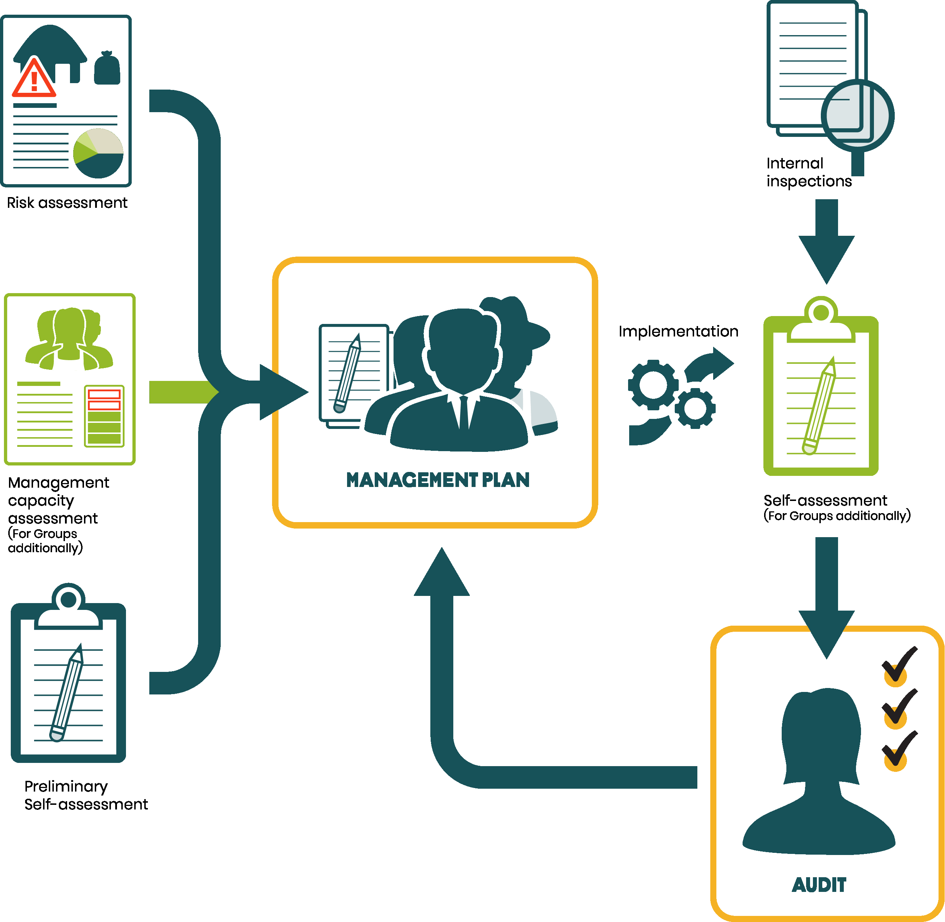

 | Canh tác

 | 4.4.2 Dựa trên đánh giá đất, ban quản lý xác định các biện pháp quản lý đất và đưa các biện pháp này vào trong Kế hoạch quản lý để tăng hàm lượng hữu cơ, tăng khả năng dễ tiêu các nguyên tố và tối ưu hóa độ ẩm của đất.

 | Xã hội
 | 5.1.2 Giảm thiểu rủi ro: Đại diện/ủy ban quản lý đưa vào kế hoạch quản lý các biện pháp giảm thiểu như đã xác định trong Đánh giá Rủi ro Trang trại cơ bản hoặc Đánh giá rủi ro Chuỗi cung ứng và thực hiện các biện pháp tương ứng. Lặp lại Đánh giá Rủi ro Trang trại cơ bản ít nhất ba năm một lần. Đánh giá rủi ro Chuỗi cung ứng được lặp lại hàng năm.

 | 5.6.1 Chuyên gia có năng lực tiến hành phân tích rủi ro về an toàn và sức khỏe nghế nghiệp. Các giải pháp an toàn và sức khỏe phù hợp được đưa vào Kế hoạch quản lý và thực hiện, cần cân nhắc ít nhất các điều sau: • Phân tích rủi ro • Tuân thủ các quy định • Đào tạo, tập huấn cho công nhân/người lao động • Các quy trình và thiết bị đảm bảo sức khỏe và an toàn lao động. Số lượng và loại sự cố/tại nạn về an toàn và sức khỏe nghề nghiệp được ghi chép lại (x1c định rõ nam và nữ) và bao gồm cả các sự cố liên quan đến sử dụng hóa chất nông nghiệp. Đối với các nhóm nông trại nhỏ thì việc này được thực hiện cho cơ sở của riêng họ.

 | Môi trường
 | 6.1.3 Ban quản lý đưa các giải pháp giảm nhẹ từ Công cụ Đánh giá Rủi ro Trang trại ở mục 1.3.1 liên quan đến Giá trị Bảo tồn cao vào Kế hoạch Quản lý (1.3.2). Ban quản lý thực hiện các giải pháp này.

Làm thế nào để Kế hoạch Quản lý hữu ích hơn? Kế hoạch Quản lý được chia sẻ nhằm thu hút sự tham gia của các thành viên nhóm hoặc công nhân/người lao động để họ hiểu rõ các hoạt động sẽ được ban quản lý thực hiện trong năm tới và họ có thể đóng vai trò gì trong việc hỗ trợ thực hiện những cải tiến này. Kế hoạch Quản lý cũng có thể được dùng để đặt ra các hoạt động quản lý chi tiết phải được thực hiện hàng năm nhằm đảm bảo rằng mọi người đều hiểu rõ về những hoạt động này cũng như trách nhiệm, ví dụ như: 1. Nhấn mạnh/đánh dấu những hoạt động nào sẽ là ưu tiên/lĩnh vực trọng tâm của ban quản lý trong (những năm tới) 2. Vai trò và nhiệm vụ/hoạt động của (các) trang trại và ai sẽ chịu trách nhiệm đối với các hoạt động này 3. Các quy trình thủ tục hiện có về trang trại và những hành động cần thiết để thực hiện các quy trình này hiệu quả 4. Các quy trình giám sát và đánh giá và quy trình cải tiến liên tục mà sẽ được áp dụng để đo lường tiến độ thực hiện kế hoạch và đạt được các mục tiêu.

